Cenário - Pesquisar Cliente
Projeto: | Safe-Route
Grupo | 7
Analista: | Larissa Custódio de Sousa
Data : | 20/05/2021
Versão: | 00.00.001

Caso de Teste: | Testar a funcionalidades da tela Home

Pré-Requisitos:
Iniciar a API
Logar no sistema

 |  |  |  |  |  |  |  | Deve ter ou Print ou Log de Evidência
Id do TC | Cenário | Condição/Iteração com sistema | Massa de Teste | Esperado / Valor esperado | Print Screen da Tela Esperada | Status – Desenvolvimento | Status – Qualidade | PrintScreen Evidência | URL do Log de Evidência
Id1 | Carregar mapa | Logar no sistema |  | O sistema deve renderizar o mapa na tela |  | OK | OK | N/A
Id2 | Traçar rota (Origem) | Logar no sistema, digitar um endereço de origem no campo 'Onde estamos?' | Onde estamos?: Rua Cirilo da Silva Pinto, 44 | O sistema deve apresentar sugestões de endereço conforme o usuário digita |  | OK | OK
Id3 | Traçar rota (Destino) | Logar no sistema, digitar um endereço de origem no campo 'Para onde vamos?' | Para onde vamos?: Rua Cristiano lobe, 188 | O sistema deve apresentar sugestões de endereço conforme o usuário digita | 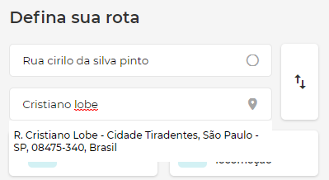 | OK | OK
Id4 | Traçar rota | Logar no sistema, digitar um endereço de origem e destino e clicar em Enter | Para onde vamos?: Rua Cristiano lobe, 188 Para onde vamos?: Rua Cristiano lobe, 188 | O sistema deve traçar a rota no mapa conforme o endereço de saíde e de chegada especificada pelo usuário | 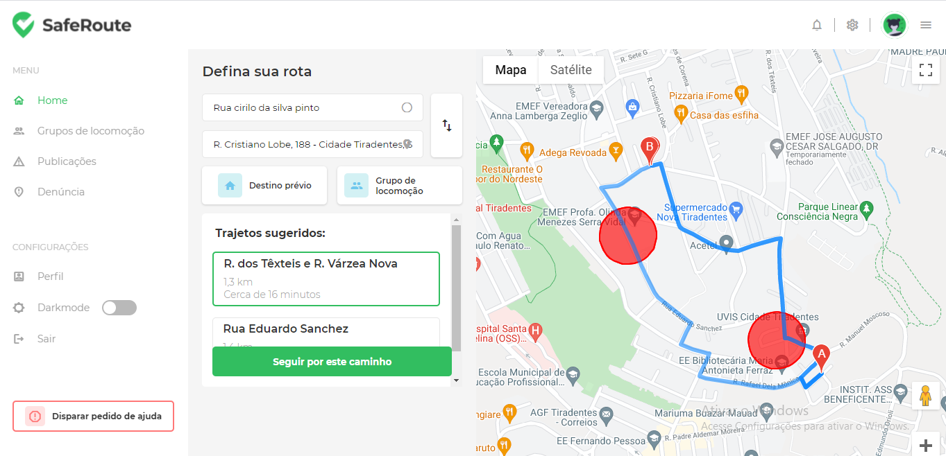 | OK | OK
Id5 | Traçar rota | Logar no sistema, digitar um endereço de origem e destino e clicar em Enter | Para onde vamos?: Rua Cristiano lobe, 188 Para onde vamos?: Rua Cristiano lobe, 188 | O sistema deve mostrar os trajetos sugeridos para que o usuário escolha qual caminho deseja seguir | 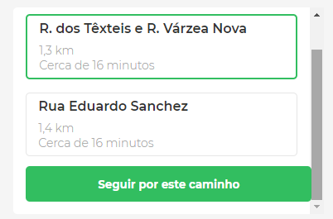 | OK | OK
Id6 | Traçar rota | Logar no sistema, digitar um endereço de origem e destino, clicar em Enter, escolher uma rota sugerida e clicar no botão 'Seguir por este caminho' | Para onde vamos?: Rua Cristiano lobe, 188 Para onde vamos?: Rua Cristiano lobe, 188 | O sistema deve informar todas as instruções de como chegar ao destino, bem como a quilometragem da viagem e o tempo que irá levar para chegar de acordo com o caminho escolhido. | 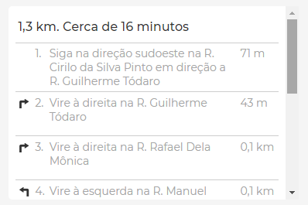 | OK | OK
Id7 | Traçar rota | Logar no sistema, clicar no botão de destino prévio |  | O sistema deve apresentar a rota de destino prévio que a usuária cadastrou | 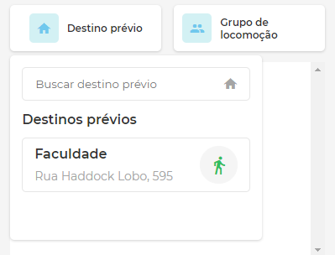 | OK | OK
Id8 | Traçar rota | Logar no sistema, clicar no botão de grupos de locomoção |  | O sistema deve apresentar os grupos de locomoção que a usuária participe caso ela queira escolher alguma rota do grupo | 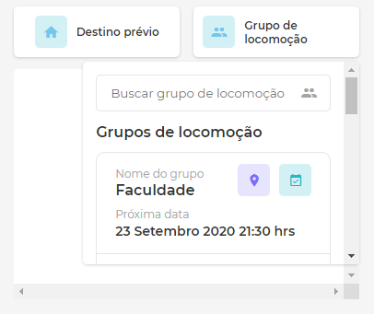 | OK | OK
Id9 | Traçar rota | Logar no sistema, clicar no botão de grupos de locomoção e escolher algum grupo |  | O sistema deve apresentar os dados do grupo bem como traçar a rota no mapa e permitir que a usuária siga por este caminho | 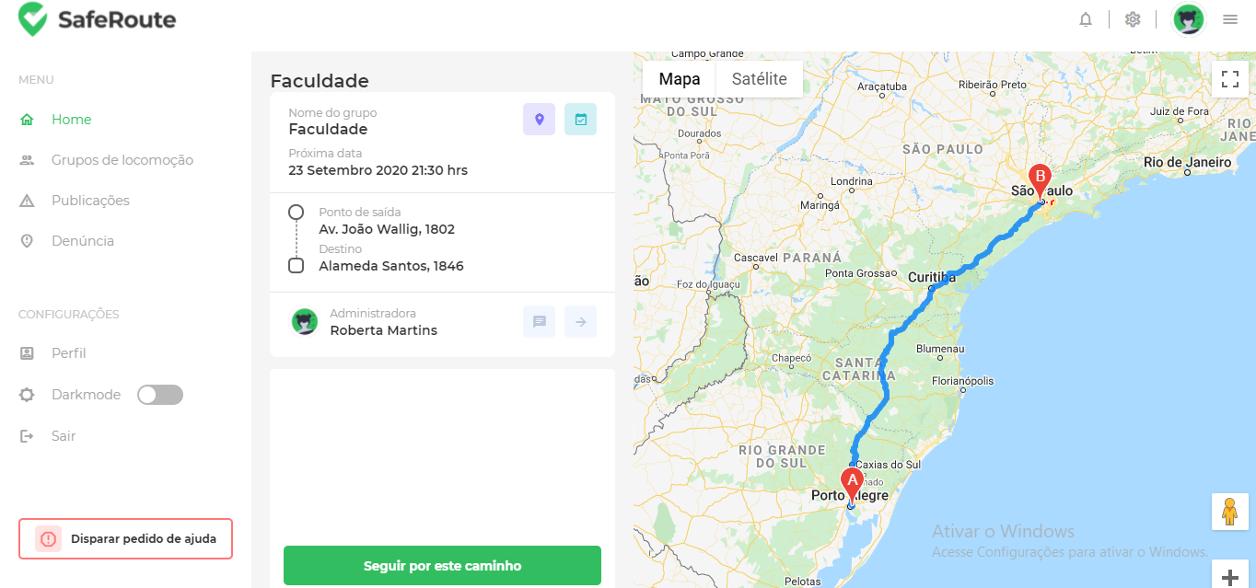 | OK | OK
Id10 | Traçar rota | Logar no sistema e permitir que a aplicação saiba a sua localização atual |  | O sistema deve preencher automaticamente o campo de 'Onde estamos?' com o endereço atual da usuária | 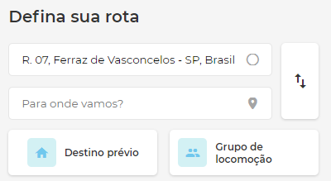 | OK | OK
Id11 | Menu de configuração | Logar no sistema, clicar item 'Dark mode' do menu |  | O sistema deve mudar suas cores para modo escuro | 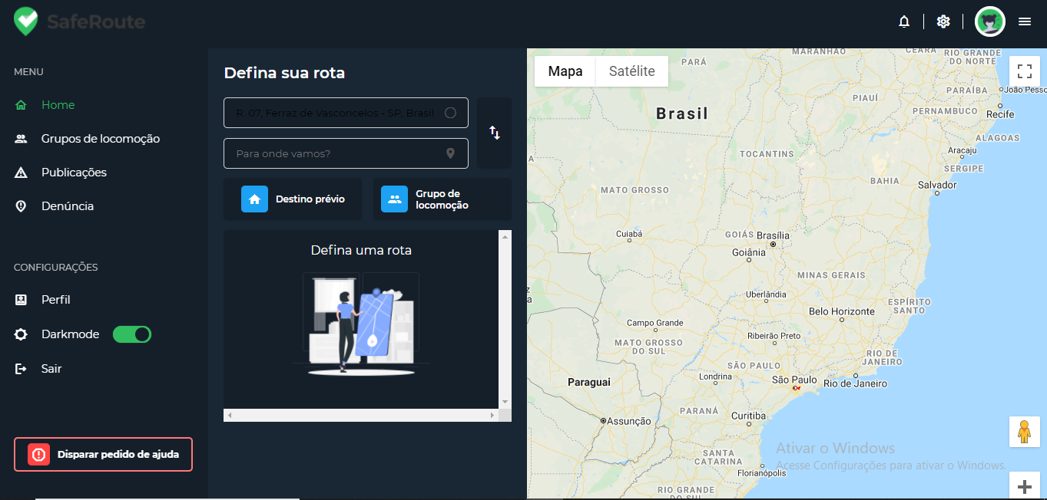 | OK | Ok, com algumas resalvas: Campos para endereço estão ilegíveis
Id12 | Menu de configuração | Logar no sistema, clicar item 'Perfil' do menu |  | O sistema deve redirecionar para a página de configuração de conta | Não implementado | Não implementado | Não implementado | Não implementado
Id13 | Menu de configuração | Logar no sistema, clicar item 'Sair' do menu |  | O sistema deve redirecionar o usuário para a página de login e encerrar a sessão | 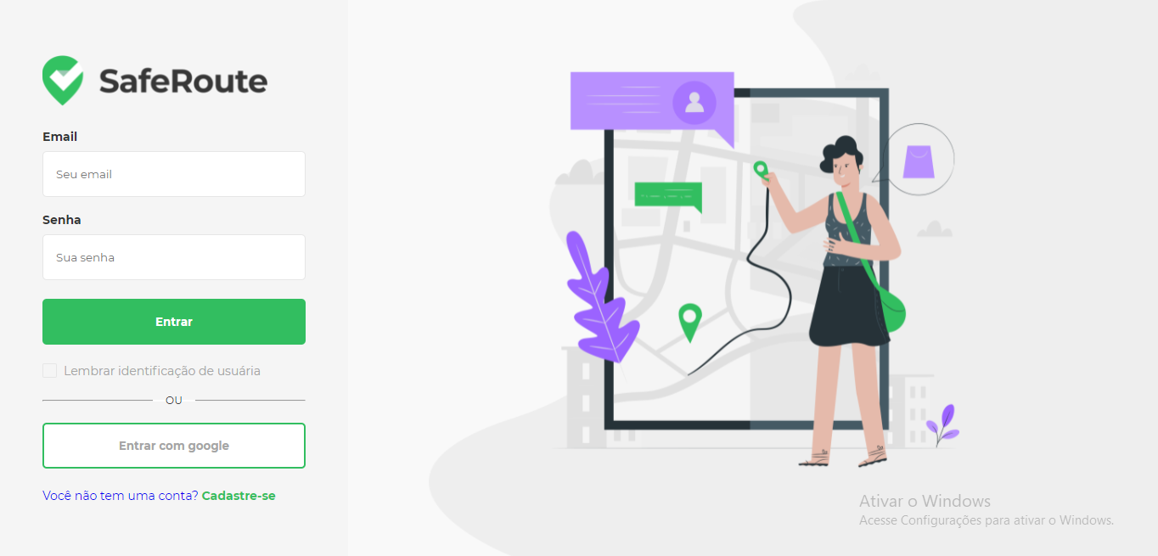 | OK | Ok
Id14 | Menu | Logar no sistema e clicar no item 'Grupos de locomoção' do menu |  | O sistema deve redirecionar o usuário para a página de grupos de locomoção | 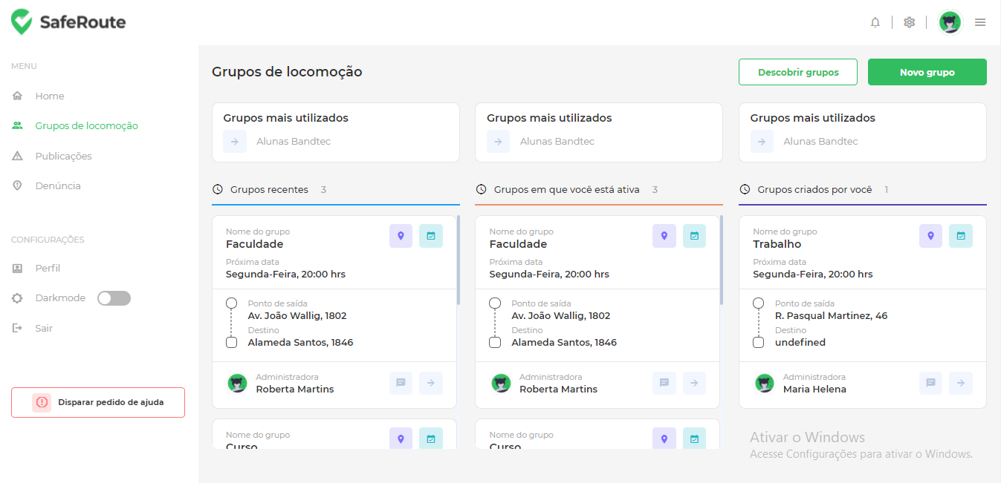 | OK | Ok
Id15 | Menu | Logar no sistema e clicar no item 'Publicações' do menu |  | O sistema deve redirecionar o usuário para a página de publicações | 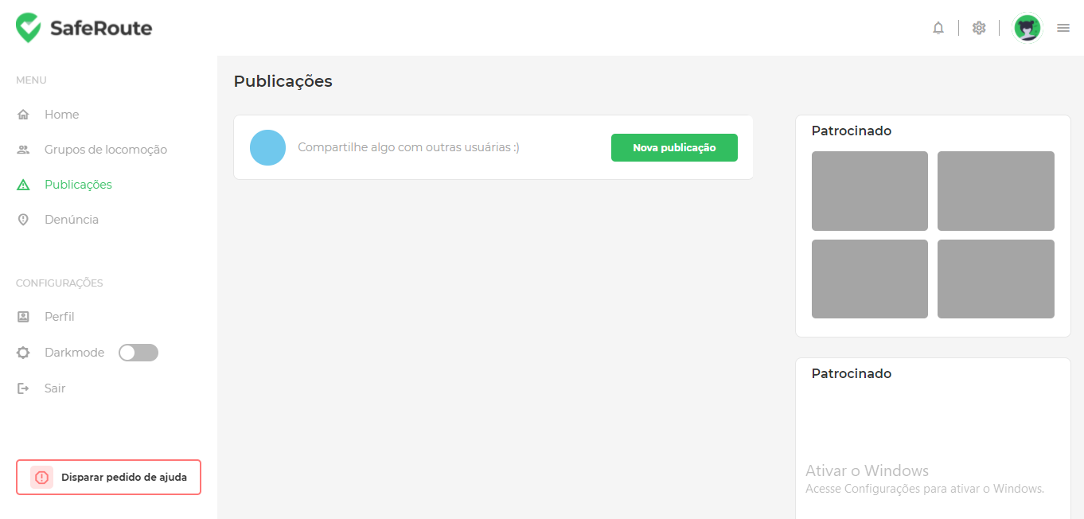 | OK | Ok
Id16 | Menu | Logar no sistema e clicar no item 'Denuncia' do menu |  | O sistema deve redirecionar o usuário para a página de Denuncia | 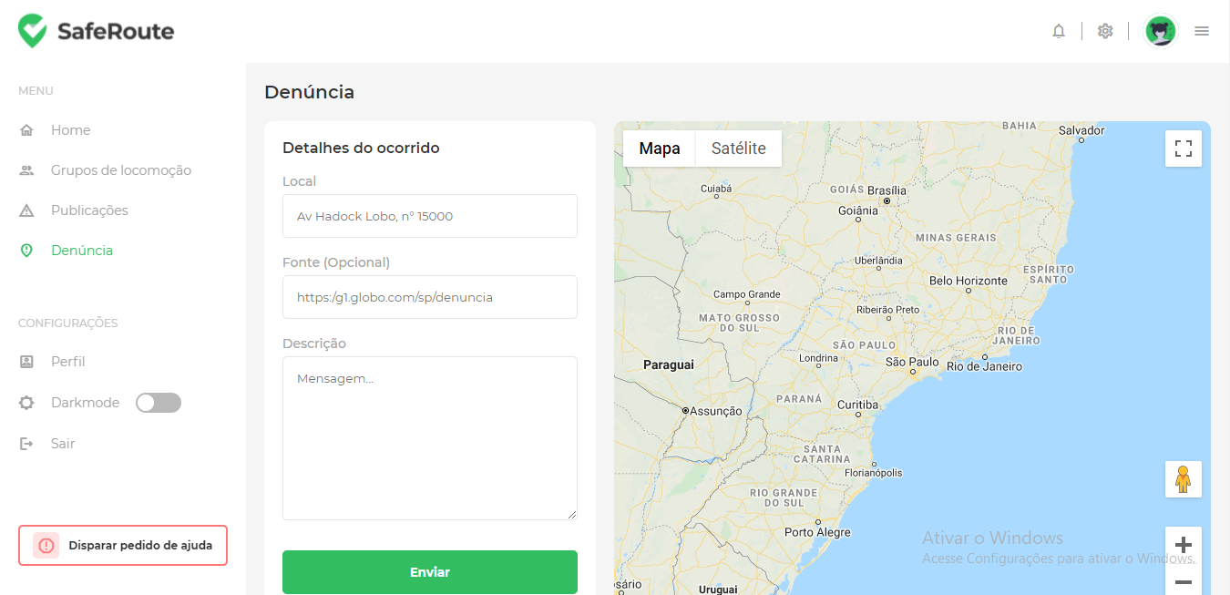 | OK | Ok

Tester: | Larissa Custódio de Sousa
Data de homologação: | 20/05/2021

